封面
代码评审记录



 | 配置项编号
 | 密级 | 秘密 | 版本 | NA
 | 拟制 |  | 日期
 | 审核 |  | 日期
 | 批准 |  | 日期

帮助说明
1.数据源说明 |  |  |  | Ci Monitor导出数据操作
序号 | 系统名称 | 地址 | 说明 | 1.登陆地址https://ci.uniontech.com/monitor/
1 | gerrit | https://gerrit.uniontech.com/ | 代码提交管理平台 | 2.点击红框,gerrit提交数
2 | Ci Monitor | https://ci.uniontech.com/monitor/ | 集成管理数据仪表盘，统计和导出数据

2.问题跟踪管理
序号 | 字段 | 操作说明 | 责任人
1 | 包名 | 1）线上问题，可以从Ci Monitor导出（功能暂未实现） 2）目前从ci monitor导出的提交记录里，有列字段为"评论详情"，链接打开的页面数据有，“comment-reviewer”则为提出人,"review时间"则为提出日期,"comments"则为问题描述 3）线下会议评审发现问题，可以直接填写 | 各个提交代码的研发工程师
2 | 仓库地址
3 | 问题描述
4 | 提出人
5 | 提出日期
6 | 类型 | 1）线下会议时，根据沟通情况再填写 | 代码评审会议记录人
7 | 使用规范
8 | 责任人 |  |  | 3.在gerrit提交页，统计类型选择“项目”
9 | 解决时间
10 | 问题状态 | 默认给open,确认解决后，在close
11 | 提出月 | 自动格式转化字段，不可删除，用于统计月时条件判断,当前行数缺少时可从上行拖公式
2.代码提交记录
序号 | 字段 | 操作说明 | 责任人
1 | 提交名称 | 等于导出数据的“commit信息”字段 | 各个提交代码的研发工程师
2 | 状态 | 等于导出数据的“status”字段
3 | 提交者 | 等于导出数据的“Owner”字段
4 | 包名 | 等于导出数据的“项目名称”字段
5 | 分支号 | 等于导出数据的“Branch”字段
6 | 提交日期 | 等于导出数据的“提交时间”字段
7 | 问题个数 | 等于导出数据的“评论个数”字段
8 | 影响代码行数 | （暂时导出未实现），等于导出数据的“Size”字段里，+和-的数据和。如“+73, -42”则合计115 |  | 4.在下面项目名称，输入项目的英文名称，如"文件管理器"则输入“dde-file-manager”，可以先在gerrit上确认对应的项目名称.
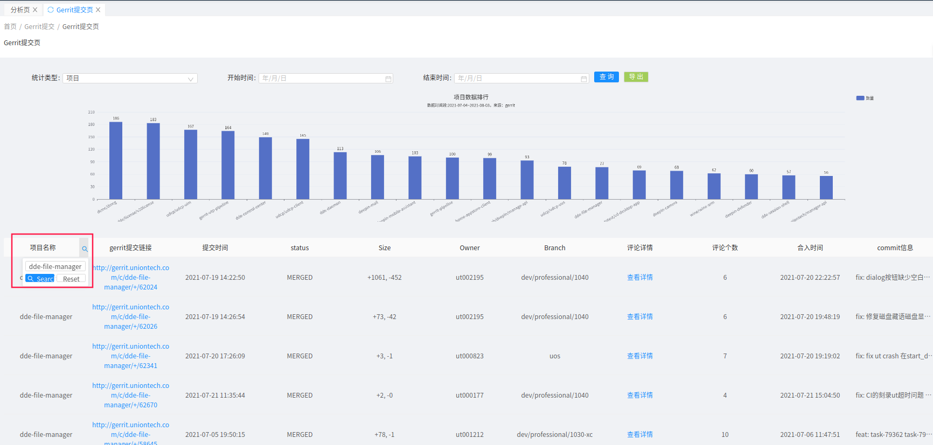
9 | 提交月 | 自动格式转化字段，不可删除，用于统计月时条件判断,当前行数缺少时可从上行拖公式

3.代码包统计
序号 | 字段 | 说明 | 责任人
1 | 包名 | 1.可以导出数据，“gerrit提交链接”和“项目名称”字段去重复得到 2.“gerrit提交链接”则是地址,“项目名称”则是包名 | 项目研发负责人或者研发组长
2 | 地址

4.质量统计分析
序号 | 字段 | 说明 | 责任人
1 | 提出人 | 则为“问题跟踪管理”提出人，去重复的值，对应的月度统计则拖上一行的公式 | 项目研发负责人或者研发组长
2 | 责任人 | 则为“问题跟踪管理”责任人，去重复的值，对应的月度统计则拖上一行的公式
3 | 提交者 | 则为“代码提交记录”提交者，去重复的值，对应的月度统计则拖上一行的公式
4 | 包名 | 则为“问题跟踪管理”包名，去重复的值，对应的月度统计则拖上一行的公式
5 | 问题分类 | 则为“问题跟踪管理”类型，去重复的值，对应的月度统计则拖上一行的公式

5.关于数据合并
序号 | 场景 | 操作步骤
1 | 以个人为单位一个人维护一个代码走查文件， | 1.需要建2类表 1）XX项目_代码走查表 2）XX项目_XX员工_代码走查表
 |  | 2.每月每个人维护自己表<XX项目_XX员工_代码走查表>，只维护（代码包管理、代码提交记录、问题跟踪管理） |  | 5.开始时间可以接着“代码提交记录”上次数据的最后一个时间点开始查询到当前的数据。时间设置并查询好后，再点导出。
 |  | 3.每月,由项目组的汇总人,收集所有人的（代码包管理、代码提交记录、问题跟踪管理）数据到<XX项目_代码走查表>。 |  | 6.如果导出的数据没有按照项名称，则请在导出数据的“项目名称”字段筛选下。
 |  | 4.每月，由项目组的汇总人，更新下（统计分析）的统计数据
 |  | 5.汇总人要更新下<XX项目_代码走查表>，封面的更新日志
2 | 一个项目维护一张表 | 1.需要1类表，XX项目_代码走查表
 |  | 2.每月，大家共同去刷新<XX项目_代码走查表>的数据（代码包管理、代码提交记录、问题跟踪管理），在项目过程中持续刷。
 |  | 3.每个刷新人，都要更新下<XX项目_代码走查表>，封面的更新日志
 |  | 4.每月，由项目组的汇总人，更新下（统计分析）的统计数据，再更新下封面的更新日志

6.规范来源参考
序号 | 规范 | 规范来源
1 | 项目源码配置文件规范 | https://wikidev.uniontech.com/index.php?title=项目源码配置文件：.project
2 | 代码分支管理规范 | https://wikidev.uniontech.com/index.php?title=代码分支管理规范
3 | 项目命名规范 | https://wikidev.uniontech.com/index.php?title=项目命名规范
4 | Commit提交规范 | https://wikidev.uniontech.com/index.php?title=Commit提交规范
5 | Git hook钩子使用 | https://wikidev.uniontech.com/index.php?title=Git_hook钩子使用
6 | 如何完成bug/task代码提交 | https://docsin.uniontech.com/?p=8381
7 | C++/Qt代码审查规范 | https://wikidev.uniontech.com/index.php?title=C%2B%2B/Qt代码审查规范
8 | C++ 代码注释规范 | https://wikidev.uniontech.com/index.php?title=C%2B%2B_代码注释规范
9 | Golang代码审查规范 | https://wikidev.uniontech.com/index.php?title=Golang代码审查规范
10 | Angular代码审查规范 | https://wikidev.uniontech.com/index.php?title=Angular代码审查规范
11 | Wine代码审查规范 | https://wikidev.uniontech.com/index.php?title=Wine代码审查规范
12 | DDE后端代码审查规范 | https://wikidev.uniontech.com/index.php?title=DDE后端代码审查规范

7.问题分类
序号 | 问题分类
1 | 书写规范
2 | 日志规范
3 | 头文件规范
4 | 变量规范
5 | 常量规范
6 | 宏定义规范
7 | 指针规范
8 | 代码安全漏洞
9 | 代码冗余
10 | 注释规范
11 | 编译警告
12 | 内存未释放
13 | 提交内容规范
14 | 不符合需求
15 | 功能优化

8.注意
序号 | 说明
1 | 全文灰色背景的单元格都是公式数据，可以拖动复用，不可删除或清空
2 | 白色背景的单元格可以编辑，为手填单元格

